Actividad 1
Los siguientes gráficos fueron extraidos del estudio"Percepciones y expectativas económicas de las Pymes" hecho a 189 pequeñas y medianas empresas en abril de 2018 por la aseguradora AVLA.

https://www.avla.com/cl/wp-content/uploads/2018/07/Bar%C3%B3metro-abril-2018.pdf
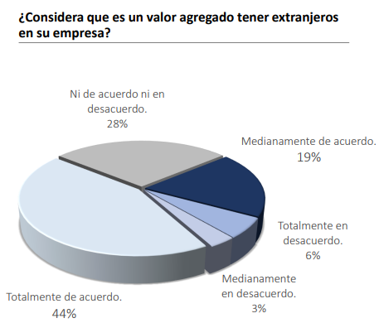
Gráfico 2

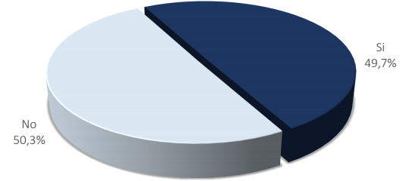
Gráfico 1

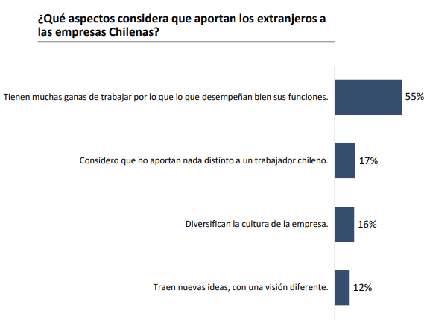
Gráfico 3

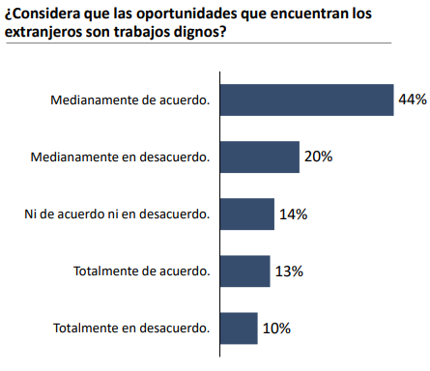
Gráfico 4

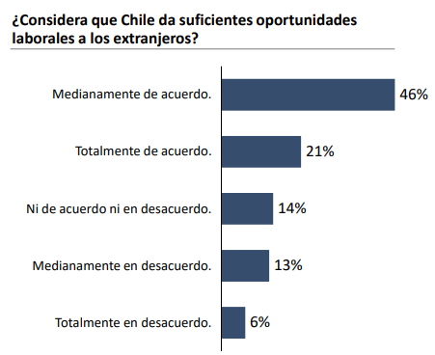
Gráfico 5

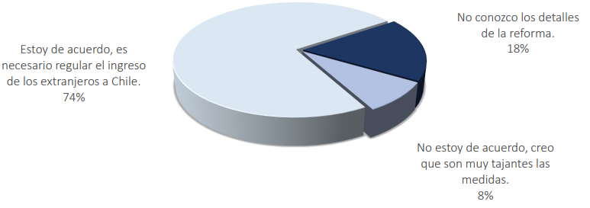
Gráfico 6

a) ¿Quiénes componen la población de este estudio?

b) ¿Cuáles son las variables involucradas en este estudio? Clasifíquelas.

c) Especifique qué nombre podría tener cada gráfico.

d) Realice una interpretación de cada gráfico destacando en cada uno los aspectos más relevantes.

Actividad 2
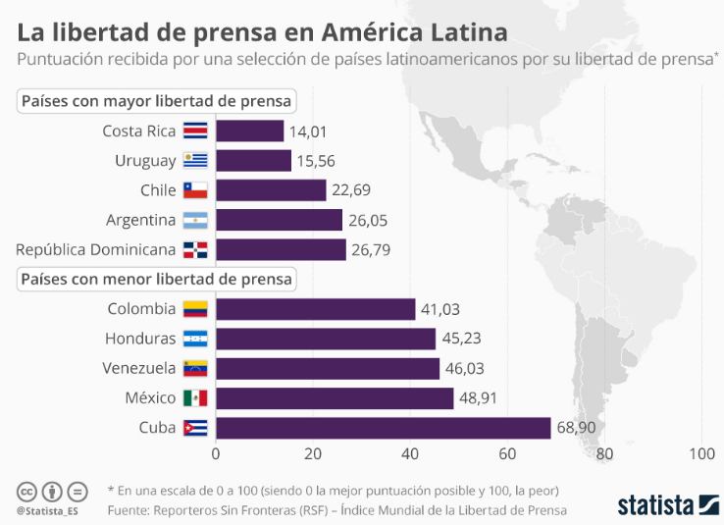

https://es.statista.com/grafico/16169/la-libertad-de-prensa-en-america-latina/

a) ¿Cuál es la población considerada en este estudio?
Países de América Latina | muestra: 10 países de america latina

b) Identifique y clasifique la(s) variable(s) presente(s) en el estudio.
índice de libertad de prensa: cuantitativa continua

c) ¿Qué significa que un país obtenga un mayor puntaje?
mayor índice, menor libertad de prensa

d) Realice conclusiones que pueda extraer de la observación del gráfico.
se observa que Costa Rica es el país con mayor liberad de prensa con 14,01 de puntuación, y Cuba es el país con menor libertad de prensa con un 68,90 puntos. Otra observación es que Chile ocupa el 3er lugar en países con mayor libertad de prensa.

Actividad 3
La siguiente fotografía, muestra un resumen del estudio que realiza el INE sobre los ingresos que perciben los chilenos que trabajan.

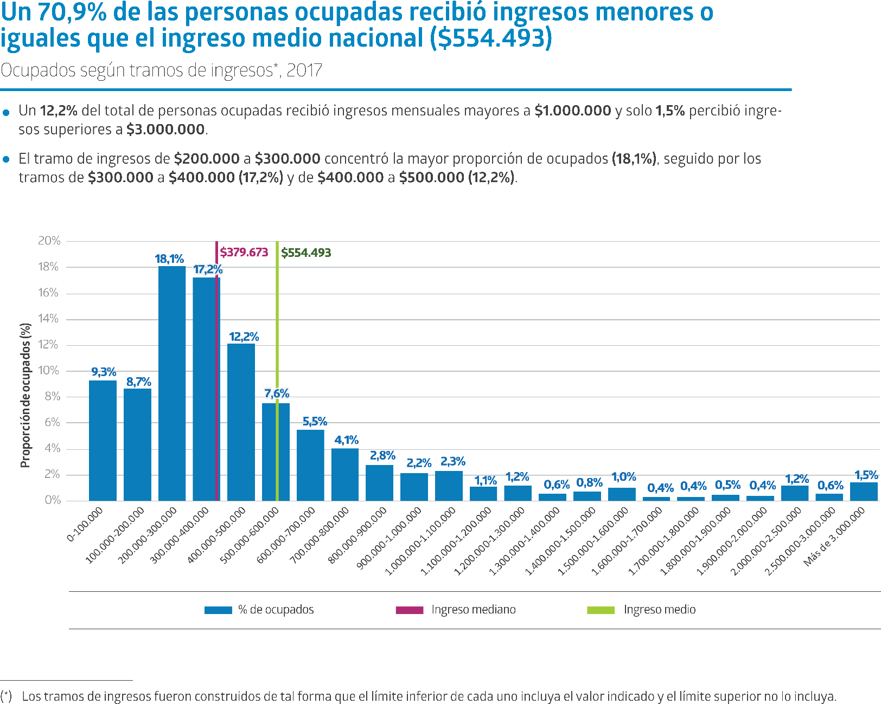

https://www.ine.cl/docs/default-source/ingresos-y-gastos/esi/ingreso-de-hogares-y-personas/resultados/2017/sintesis_esi_2017_nacional.pdf

a) Identifique la población y la variable a la que se hace referencia en este estudio. Clasifique la variable.

b) En este estudio se hace referencia a un INGRESO MEDIANO y un INGRESO MEDIO. ¿A qué se refiere cada uno?

c) ¿Cree usted que el sueldo promedio es un buen representante de todos los sueldos? Justifique a partir de lo que puede observar en el gráfico.

d) ¿Es cierto que más de la mitad de las personas que trabajan tienen ingresos menores a $300.000?

e) Realice un análisis breve de la información presentada.

Actividad 4
La universidad de Valencia, España, realizó un estudio sobre los adolecentes y las tecnologías de la información y la comunicación. De este estudio hemos obtenido un gráfico sobre la percepción que los adolecentes tienen sobre la utilidad de internet.

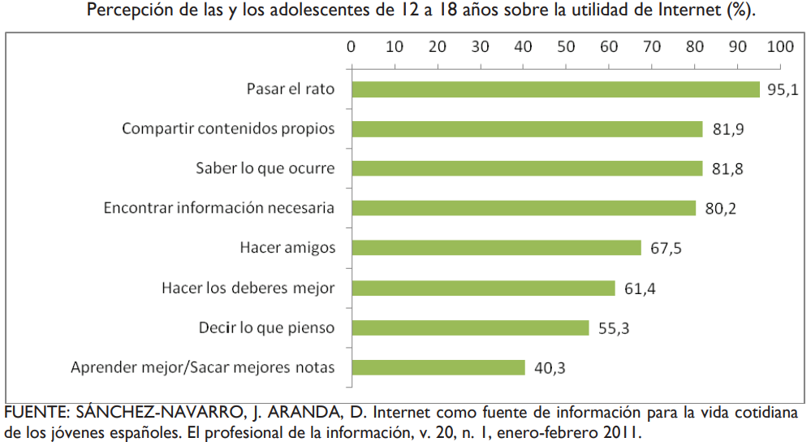

http://digital.csic.es/bitstream/10261/132633/1/TICPadres.pdf

a) ¿Cuál es la población estadística considerada en el estudio?

b) ¿Por qué la suma de los porcentajes del gráfico no es igual a 100%?

g) Realice una conclusión breve de la información presentada.

Actividad 5
Para conocer la realidad de los chilenos frente a las enfermedades relacionadas con el trabajo, es que Trabajando.com realizó una encuesta a más de 2 mil usuarios de la comunidad laboral durante el mes de julio 2015. Conteste las siguientes preguntas:

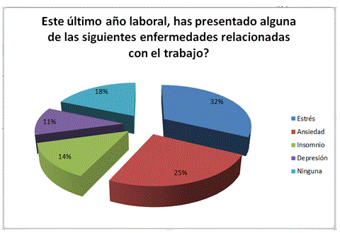

https://www.trabajando.cl/noticias/1441812018/El-82--de-los-chilenos-ha-presentado-algun-cuadro-de-estres-laboral-el-ultimo-ano.html

a) ¿Cuál es la muestra que se ha considerado para obtener la información?
2.000 usuarios de trabajando.com

b) ¿Qué tipo de gráfico es?
circular o de torta

c) ¿Cuál es la variable que se está estudiando?Clasifíquela
enfermedades relacionadas con el trabajo: cualitativa nominal

d) Realice conclusiones que pueda extraer de la observación del gráfico.
se observa que las enfermedades relacionadas con el trabajo que superan el 50% de los encuestados son estrés (32%) y ansiedad (25%) y que solo el 18% de los encuestados informó no presenar alguna de estas enfermedades

Actividad 6
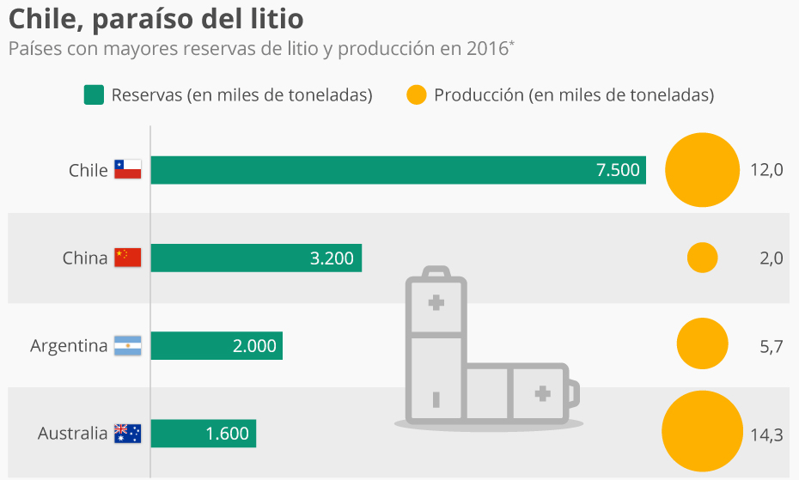

https://es.statista.com/grafico/11783/chile-pais-con-mas-reservas-de-litio-del-mundo/

a) ¿Cuál es la población?
Países con mayor reserva y producción de litio

b) ¿Cuáles son las variables involucradas? Clasifíquelas.
reserva de litio en miles de toneladas y producción de litio en miles de toneladas (ambas cuantitativas continuas)

c) Realice una conclusión breve que pueda extraer de la observación del gráfico.

Se observa que Chile es el país con mayor reserva de litio en el año 2016 y Australia tiene la menor reserva, sin embargo, es el país con mayor producción y China es el país con menor producción de litio.

